Лист 1
Прайс-лист
МИР ПРЯЖИ

В валюте: руб. (курс 1).
Цены указаны на 07.08.2020

№ | Номенклатура/ Характеристика номенклатуры | Описание | Изображение | Артикул | Цена | Ед. | Остаток | Ссылка на сайт
 | Бумага графическая для квилтинга и творческих работ (альбом), 25 лист.30,5х30,5 см | Бумага графическая для квилтинга и творческих работ (альбом), 25 лист.30,5х30,5 см | 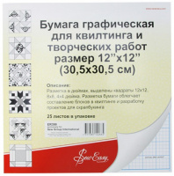 | ER399 | 109.80 |  |  | Изображение
 | Бумага графическая для квилтинга и творческих работ (альбом), 25 лист.30,5х30,5 см |  |  |  | 109.80 | шт | 6 | Изображение
 | Измерительный шаблон для шитья "Gamma" SMG-01 | Измерительный шаблон для шитья "Gamma" SMG-01 | 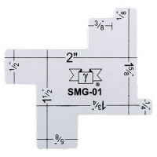 | SMG-01 | 31.49 |  |  | Изображение
 | Измерительный шаблон для шитья "Gamma" SMG-01 |  |  |  | 31.49 | шт | 8 | Изображение
 | Калейдоскоп для пэчворка | Калейдоскоп для пэчворка |  | ER994 | 213.44 |  |  | Изображение
 | Калейдоскоп для пэчворка |  |  |  | 213.44 | шт | 2 | Изображение
 | Лист из прозрачного пластика для создания шаблона, 280 х 215 мм, 2шт. | Лист из прозрачного пластика для создания шаблона, 280 х 215 мм, 2шт. | 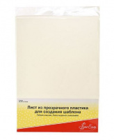 | ER400.2 | 114.72 |  |  | Изображение
 | Лист из прозрачного пластика для создания шаблона, 280 х 215 мм, 2шт. |  |  |  | 114.72 | шт | 4 | Изображение
 | Перчатки для лоскутного шитья, 21,5 см | Перчатки для лоскутного шитья, 21,5 см | 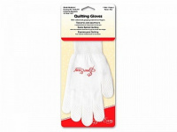 | ER980P.M | 158.78 |  |  | Изображение
 | Перчатки для лоскутного шитья, 21,5 см |  |  |  | 158.78 | шт | 5 | Изображение
 | Трафаретные листы для изготовления собственных шаблонов 30см x 30см прозрачные | Трафаретные листы для изготовления собственных шаблонов 30см x 30см прозрачные | 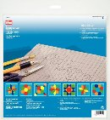 | 611146 | 283.72 |  |  | Изображение
 | Трафаретные листы для изготовления собственных шаблонов 30см x 30см прозрачные |  |  |  | 283.72 | шт | 7 | Изображение
 | Цветовой круг VISTA-ARTISTA KRUG-13 13см | Цветовой круг VISTA-ARTISTA KRUG-13 13см | 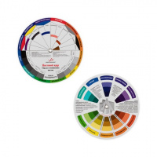 | KRUG-13 | 60.00 |  |  | Изображение
 | Цветовой круг VISTA-ARTISTA KRUG-13 13см |  |  |  | 60.00 | шт | 4 | Изображение
 | Цветовой круг VISTA-ARTISTA KRUG-20 20см | Цветовой круг VISTA-ARTISTA KRUG-20 20см | 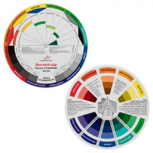 | KRUG-20 | 113.00 |  |  | Изображение
 | Цветовой круг VISTA-ARTISTA KRUG-20 20см |  |  |  | 113.00 | шт | 6 | Изображение
 | Шаблон для лоскутного шитья "Модное рукоделие" Д-11 "Извилистая дорожка" | Шаблон для лоскутного шитья "Модное рукоделие" Д-11 "Извилистая дорожка" | 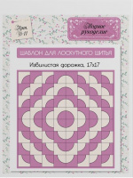 | Д-11 | 500.00 |  |  | Изображение
 | Шаблон для лоскутного шитья "Модное рукоделие" Д-11 "Извилистая дорожка" |  |  |  | 500.00 | шт | 3 | Изображение
 | Шаблон для лоскутного шитья "Модное рукоделие" Д-12 "Извилистая дорожка" | Шаблон для лоскутного шитья "Модное рукоделие" Д-12 "Извилистая дорожка" | 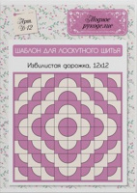 | Д-12 | 220.00 |  |  | Изображение
 | Шаблон для лоскутного шитья "Модное рукоделие" Д-12 "Извилистая дорожка" |  |  |  | 220.00 | шт | 2 | Изображение
 | Шаблон для лоскутного шитья "Модное рукоделие" Д-121 "Извилистая дорожка" | Шаблон для лоскутного шитья "Модное рукоделие" Д-121 "Извилистая дорожка" | 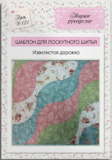 | Д-121 | 340.00 |  |  | Изображение
 | Шаблон для лоскутного шитья "Модное рукоделие" Д-121 "Извилистая дорожка" |  |  |  | 340.00 | шт | 2 | Изображение
 | Шаблон для лоскутного шитья "Модное рукоделие" Я-19 "Огрызок яблока" | Шаблон для лоскутного шитья "Модное рукоделие" Я-19 "Огрызок яблока" | 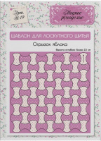 | Я-19 | 210.00 |  |  | Изображение
 | Шаблон для лоскутного шитья "Модное рукоделие" Я-19 "Огрызок яблока" |  |  |  | 210.00 | шт | 9 | Изображение

